상품제안서
리사이클 특대형 레트로타포린시장가방 | 상품코드: S16507

 |  |  |  |  |  |  | 02-713-8555 | www.synergygift.co.kr
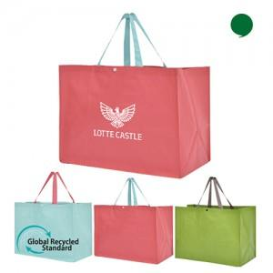

【상세/제작정보】 | 유연하면서 질긴 약60리터 크기의 타포린소재 방수원단 시장가방

【인쇄/포장옵션】 | 실크 / OPP(비닐)

【공급단가】 | 수량 | 100~ | 300~ | 500~ | 1,000~ | 3,000~
*VAT별도 | 핑크 | 1,690원 | 1,660원 | 1,620원 | 1,560원 | 1,490원
 | 민트(품절) | 1,690원 | 1,660원 | 1,620원 | 1,560원 | 1,490원
 | 그린 | 1,690원 | 1,660원 | 1,620원 | 1,560원 | 1,490원

【상품 URL】 | https://www.synergygift.co.kr:443/src/goods_detail.php?gdno=15963

